圖表
建議使用的精美圖表

Excel 會根據您輸入的資料為您建議圖表。
試試看：
損益表 | 新臺幣
收入 | NT$420,000
營業成本 | NT$-234,000
1
選取右側的表格。
毛利 | NT$186,000
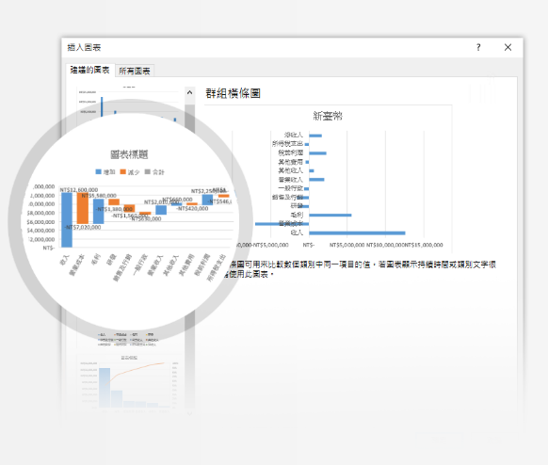
研發 | NT$-46,000
2
銷售及行銷 | NT$-52,000
按一下 [插入] > [建議圖表] ，然後選取 [瀑布圖]。
一般行政 | NT$-21,000
營業收入 | NT$67,000
其他收入 | NT$22,000
其他費用 | NT$-14,000
3
使用圖表右上角的按鈕，設定適當的外觀與風格。
稅前利潤 | NT$75,000
所得稅支出 | NT$-18,200
淨收入 | NT$56,800

下一頁 >
瀑布圖是新圖表！請造訪 [深入瞭解] 索引標籤，查看更多新圖表。

